信用交易
融资融券市场交易数据统计(2026-08-31)

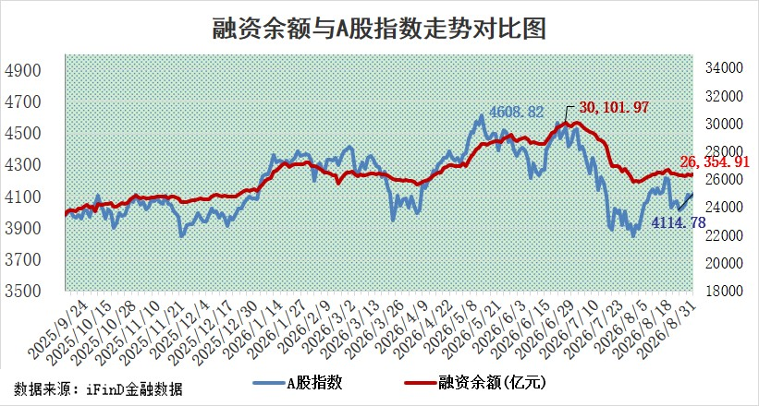
标的证券 | 融资融券余额（亿元） | 融资余额（亿元） | 融券余额（亿元） | 融资买入额（亿元） | 融资融券规模变化（亿元） | 融资余额增幅(‰) | 融券余额增幅(%)
统计数据 | 26,647.50 | 26,354.91 | 292.58 | 1,915.23 | 56.39 | 1.99 | 1.38

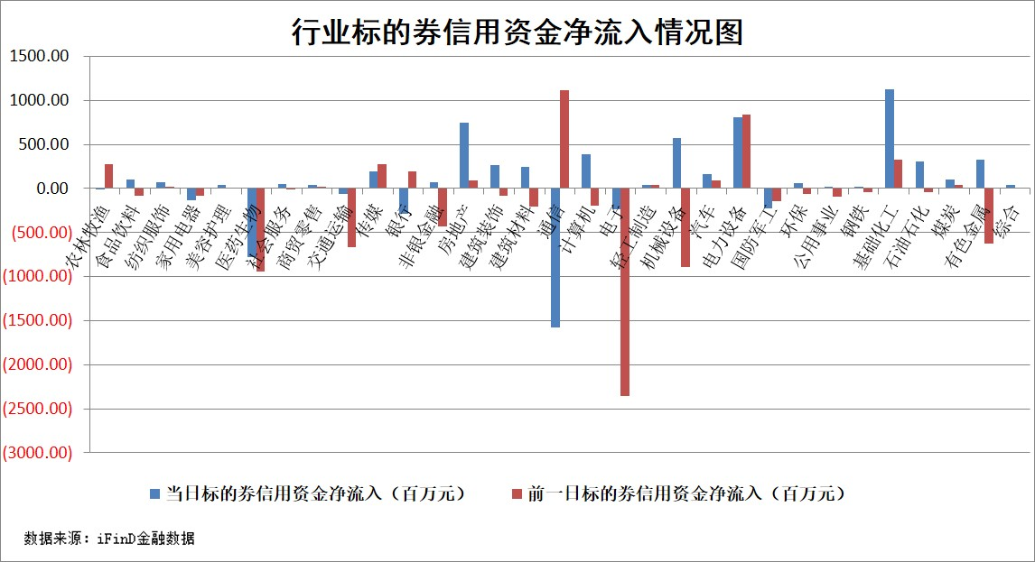

标的股票比较指标 |  | 融资余额/流通A股市值(%) | 融资余额增幅(%) | 融资买入额/成交金额(%) | （融资余额净增额-融券余额净增额）/流通A股市值(‱) | 融券余额降幅(%) | ABS[（融资余额净增额-融券余额净增额）/流通A股市值净增额-1](%)
前十名标的个股 |  | 福建水泥 | 微导纳米 | 久祺股份 | 天洋新材 | 德龙汇能 | 北自科技
 |  | 信凯科技 | 天洋新材 | 丰茂股份 | 威马农机 | 常青科技 | 福恩股份
 |  | 天马科技 | 菲沃泰 | 安杰思 | 敦煌种业 | 飞马国际 | 海融科技
 |  | 锴威特 | 海德股份 | 赛微微电 | 北自科技 | 友阿股份 | 潜能恒信
 |  | 禾望电气 | 掌阅科技 | 科前生物 | 万邦医药 | 中一科技 | 中欣氟材
 |  | 华纺股份 | 永安期货 | 动力源 | 福立旺 | 新农开发 | 美硕科技
 |  | 西山科技 | 敦煌种业 | 现代投资 | 动力源 | 贝因美 | 宏明电子
 |  | 华塑科技 | 圣龙股份 | 福立旺 | 果麦文化 | 天虹股份 | 福赛科技
 |  | 苏州天脉 | 黑芝麻 | 皖能电力 | 鸿博股份 | 旋极信息 | 新亚电缆
 |  | 华灿光电 | 万丰股份 | 中触媒 | 金能科技 | 祥源新材 | 德迈仕
后十名标的个股 |  | 佳缘科技 | 金健米业 | 有研硅 | 键凯科技 | 华新科技 | 爱施德
 |  | 农业银行 | 键凯科技 | 宇邦新材 | 金健米业 | 达利凯普 | 敦煌种业
 |  | 中国神华 | 郑州煤电 | 华昌化工 | 金帝股份 | 松芝股份 | 安乃达
 |  | 中信银行 | 读客文化 | 雪天盐业 | 华安鑫创 | 春秋电子 | 联盛化学
 |  | 中国银行 | 水发燃气 | 佳缘科技 | 天力锂能 | 兆讯传媒 | 恒星科技
 |  | 中国石油 | 杭电股份 | 益丰药房 | 誉衡药业 | 申华控股 | 凯旺科技
 |  | 青岛港 | 思特威 | 杰克科技 | 索宝蛋白 | 日月明 | 隆扬电子
 |  | 山东高速 | 平潭发展 | 新奥股份 | 宇环数控 | 信质集团 | 蒙泰高新
 |  | 工商银行 | 金帝股份 | 海大集团 | 平潭发展 | 双一科技 | 超达装备
 |  | 沪农商行 | 辽宁能源 | 隆鑫通用 | 郑州煤电 | 雪祺电气 | 惠城环保
说明：1.以上普通交易数据和信用交易数据皆以交易日收盘后数据为基准；2.上述标的证券总数据只计算标的证券市场总数据，不包括从标的证券中调出去标的证券数据，所以与交易所公布的总值略有不同； 3.上述行业采用申万一级行业分类；4.以上标的基金和标的个股中比较的6个指标值中：前5个（从左至右）为正向指标，值越大排名越靠前；第6个为逆向指标，值越小，排名越靠前；5.第6个指标中ABS[]表示求绝对值，其主要用于考量信用资金相对净流入对股价相对净变化的贡献程度；6.数据来源：iFinD金融数据。

